상품제안서
시즈넬 플라워 디퓨져 120ml 레드로즈 | 상품코드: F12131

 |  |  |  |  |  |  | 02-412-0044 | www.easy1.co.kr
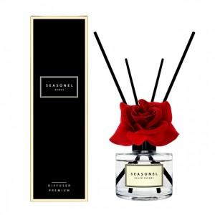

【상세/제작정보】 | -수량 50개당 향 1개 선택 가능. 미선택 시 랜덤 발송

【인쇄/포장옵션】 | 스티커 / 포장지포장

【공급단가】 | 수량 | 200~ | 500~ | 1,000~ | 3,000~ | 5,000~
*VAT별도 | 단가 | 7,680원 | 7,390원 | 7,110원 | 6,830원 | 6,650원

【상품 URL】 | https://dev.easy1.co.kr:443/src/goods_detail.php?gdno=12131

